Sheet2
1）设置10-10-12分页

2）打开记事本，输入几个字符找到其对应线性地址 |  | 3）拆分线性地址
 |  | 000AB318 ==> | [0000 0000 00][00 1010 1011] [0011 0001 1000]
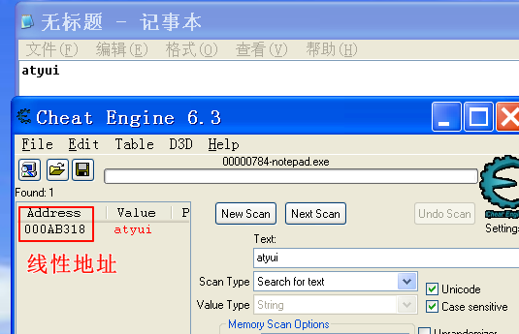
 |  | 4）查看该进程CR3
 |  | !process 0 0

 |  | 19bc4000 是页目录物理地址

5）转换倒对应物理地址
 | ①页目录项: 19bc4000+0*4=0x19bc4000
 | ②页目录项值(页表地址)，查看物理内存，需要加 "!"
 | kd> !dd 19bc4000
 | #19bc4000 19b0f867 // 后三位是属性 需置为0 来做运算，0x19b0f000

 | ③页表项: 0x19b0f000+0xab*4= 0x19B0F2AC
 | 页表项值(页地址)
 | !dd 19B0F2AC
 | #19b0f2ac 19d1a867 // 后三位是属性 需置为0 来做运算，0x19d1a000

 | ④物理地址
 | 0x19d1a000+0x318 = 0x19D1A318

 | ⑤验证 结果

6）修改字符

